Cubierta_X
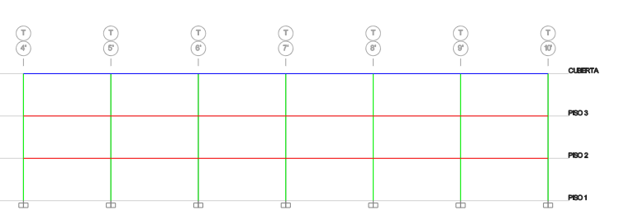
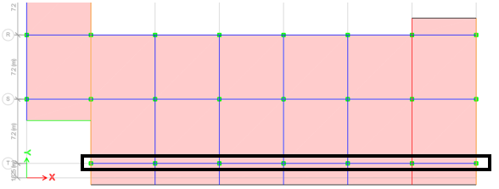
Distribución en altura |  |  |  |  |  |  |  | Distribución en planta
 |  |  |  |  |  |  |  |  |  |  |  | Losa en 2D.

Cargas en las losas |  |  |  | Zona 1 y Zona 2, hacen referencia a lugares donde hay cambio de cargas, debido a que es un pasillo o simplemente el avaluo de cargas de muros fue diferente. |  | Areas tributarias
Pattern | Tipo | Carga [kN/m2] | Carga [kN/m2]
 |  | Zona 1 | Zona 2
Live | N.A | 2.000 | 5.000
SD | Pisos y cielo | 2.400 | 1.730
 | Cerchas y teja | 0.210 | 0.210
 | Muros | 1.650 | 1.650

Peso propio de la viga
Seccion y concreto |  | Carga [kN/m]
b[m] | 0.3 | 2.880 |  |  |  | Forma de carga distribuida elementos; ver "áreas tributarias"
h[m] | 0.4
γcte[kN/m3] | 24

Peso propio de la losa
Seccion y concreto |  | Carga [kN/m2]
e[m] | 0.2 | 4.800
γcte[kN/m3] | 24

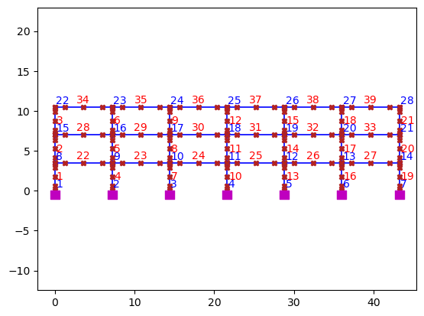

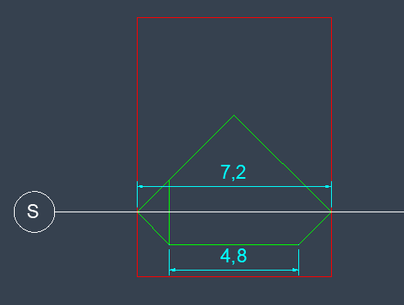
OpenSeesPy

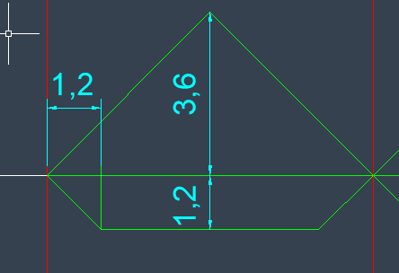

OpenSeesPy | Elemento | EJES | Area-tributaria [m] | Live [kN/m2] | SD [kN/m2] | Losa | Live [kN/m] | SD [kN/m] | Dead[kN/m]
 |  |  |  |  |  | DEAD [kN/m2] |  |  | Losa | Viga
34 a 38 | 1. triangulo | 4'-9' | 3.6 | 2.000 | 4.260 | 4.800 | 7.200 | 15.336 | 17.280
34 a 38 | 1.Trapecio | 4'-9' | 1.2 | 2.000 | 4.260 | 4.800 | 2.400 | 5.112 | 5.760 | 2.880
39 | 2. triangulo | 9'-10' | 3.6 | 5.000 | 3.590 | 4.800 | 18.000 | 12.924 | 17.280
39 | 2.Trapecio | 9'-10' | 1.2 | 5.000 | 3.590 | 4.800 | 6.000 | 4.308 | 5.760 | 2.880

 | De acuerdo con ASCE 41-17, para procedimientos de análisis no lineales, se debe considerar la siguiente combinación:
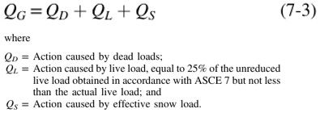
 |  |  |  |  |  | Equivalencia de carga triangular a rectangular: |  |  |  |  | Equivalencia de carga triangular a rectangular: |  | Longitud del trapezio, parte inferior y parte superior, respectivamente.
$$P_{∆}=\frac{1}{2}∗L∗{qmáx}_{∆}$$
$$P_{Trap}=\frac{1}{2}∗[L+Lsup]∗{qmáx}_{Trap}$$
$$P_{∎}=Peq∗L$$
$$P_{∎}=Peq∗L$$

$$P_{∎}=P_{∆}$$
$$P_{∎}=P_{Trap}$$
$$Peq∗L=\frac{1}{2}∗L∗{qmáx}_{∆}$$
$$Peq∗L=\frac{1}{2}∗[L+Lsup]∗{qmáx}_{Trap}$$
$$Peq=\frac{1}{2}∗{qmáx}_{∆}$$
$$Peq=\frac{1}{2}∗\frac{L+Lsup}{L}∗{qmáx}_{Trap}$$
 |  |  |  |  |  |  |  |  |  |  |  |  | ancho trap= | 1.2
 |  |  |  |  |  |  |  |  |  |  |  |  | L= | 7.2
 |  | C. Viva | C. Muertas |  |  |  |  |  |  |  |  |  | Lsup= | 4.8
 | Elemento | Live[kN/m] | SD+Losa[kN/m] | Viga[kN/m]
 | 1. triangulo | 7.200 | 32.616 | 2.880
 | 1.Trapecio | 2.400 | 10.872
 | 2. triangulo | 18.000 | 30.204 | 2.880
 | 2.Trapecio | 6.000 | 10.068
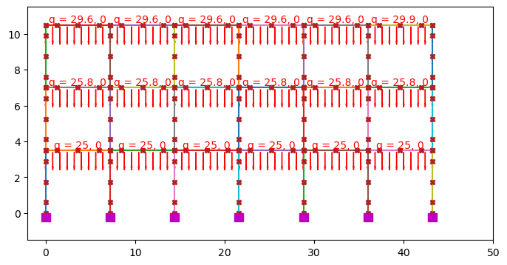
OpenSeesPy | Elemento | C. Viva | C. Muertas |  | C. Rectangular Equivalente |  | ASCE 41-17. NO LINEAL |  | Valores de cargas a ingresar en OpenSeesPy. Uniformemente distribuidas
 |  | Live[kN/m] | SD+Losa[kN/m] | Viga[kN/m] | Live[kN/m] | Muerta [kN/m] | 1.0D+25%Live
34 a 38 | 1. triangulo | 3.600 | 16.308 | 2.880 | 5.600 | 28.248 | 29.65
34 a 38 | 1.Trapecio | 2.000 | 9.060
39 | 2. triangulo | 9.000 | 15.102 | 2.880 | 14.000 | 26.372 | 29.87
39 | 2.Trapecio | 5.000 | 8.390

Piso 3_X
Distribución en altura |  |  |  |  |  |  |  | Distribución en planta |  |  |  | Losa en 2D.

Cargas en las losas |  |  |  | Zona 1 y Zona 2, hacen referencia a lugares donde hay cambio de cargas, debido a que es un pasillo o simplemente el avaluo de cargas de muros fue diferente.
Pattern | Tipo | Carga [kN/m2] | Carga [kN/m2] |  |  |  |  |  |  | Areas tributarias
 |  | Zona 1 | Zona 2
Live | N.A | 2.000 | 5.000
SD | Pisos y cielo | 2.400 | 1.730
 | Muros | 1.510

Peso propio de la viga
Seccion y concreto |  | Carga [kN/m]
b[m] | 0.35 | 3.360
h[m] | 0.4
γcte[kN/m3] | 24

Peso propio de la losa |  |  |  |  |  |  |  | Forma de carga distribuida elementos; ver "áreas tributarias"
Seccion y concreto |  | Carga [kN/m2]
e[m] | 0.2 | 4.800

γcte[kN/m3] | 24

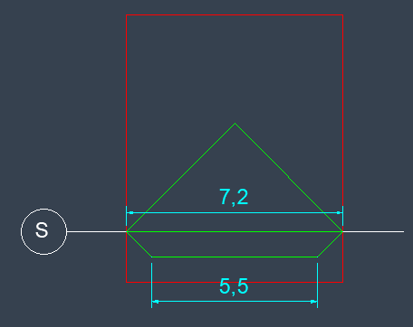

OpenSeesPy

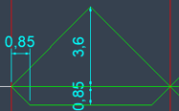

OpenSeesPy | Elemento | EJES | Area-tributaria [m] | Live [kN/m2] | SD [kN/m2] | Losa | Live [kN/m] | SD [kN/m] | Dead[kN/m]
 |  |  |  |  |  | DEAD [kN/m2] |  |  | Losa | Viga
22 a 33 | 1. triangulo | 4'-10' | 3.6 | 2.000 | 3.910 | 4.800 | 7.200 | 14.076 | 17.280 | 3.360
22 a 33 | 1.Trapecio | 4'-10' | 0.85 | 5.000 | 1.730 | 4.800 | 4.250 | 1.471 | 4.080

 | De acuerdo con ASCE 41-17, para procedimientos de análisis no lineales, se debe considerar la siguiente combinación:

 |  |  |  |  |  | Equivalencia de carga triangular a rectangular: |  |  |  |  | Equivalencia de carga triangular a rectangular: |  | Longitud del trapezio, parte inferior y parte superior, respectivamente.
$$P_{∆}=\frac{1}{2}∗L∗{qmáx}_{∆}$$
$$P_{Trap}=\frac{1}{2}∗[L+Lsup]∗{qmáx}_{Trap}$$
$$P_{∎}=Peq∗L$$
$$P_{∎}=Peq∗L$$

$$P_{∎}=P_{∆}$$
$$P_{∎}=P_{Trap}$$
$$Peq∗L=\frac{1}{2}∗L∗{qmáx}_{∆}$$
$$Peq∗L=\frac{1}{2}∗[L+Lsup]∗{qmáx}_{Trap}$$
$$Peq=\frac{1}{2}∗{qmáx}_{∆}$$
$$Peq=\frac{1}{2}∗\frac{L+Lsup}{L}∗{qmáx}_{Trap}$$
 |  |  |  |  |  |  |  |  |  |  |  |  | ancho trap= | 0.85
 |  |  |  |  |  |  |  |  |  |  |  |  | L= | 7.2
 |  | C. Viva | C. Muertas |  |  |  |  |  |  |  |  |  | Lsup= | 5.5
 | Elemento | Live[kN/m] | SD+Losa[kN/m] | Viga[kN/m]
 | 1. triangulo | 7.200 | 31.356 | 3.360
 | 1.Trapecio | 4.250 | 5.550

OpenSeesPy | Elemento | C. Viva | C. Muertas |  | C. Rectangular Equivalente |  | ASCE 41-17. NO LINEAL |  | Valores de cargas a ingresar en OpenSeesPy. Uniformemente distribuidas
 |  | Live[kN/m] | SD+Losa[kN/m] | Viga[kN/m] | Live[kN/m] | Muerta [kN/m] | 1.0D+25%Live
22 a 33 | 1. triangulo | 3.600 | 15.678 | 3.360 | 7.348 | 23.933 | 25.77
22 a 33 | 1.Trapecio | 3.748 | 4.895

Piso 2_X
Distribución en altura |  |  |  |  |  |  |  | Distribución en planta |  |  |  | Losa en 2D.

Cargas en las losas |  |  |  | Zona 1 y Zona 2, hacen referencia a lugares donde hay cambio de cargas, debido a que es un pasillo o simplemente el avaluo de cargas de muros fue diferente. |  | Areas tributarias
Pattern | Tipo | Carga [kN/m2] | Carga [kN/m2]
 |  | Zona 1 | Zona 2
Live | N.A | 2.000 | 5.000
SD | Pisos y cielo | 1.730 | 1.730
 | Muros | 1.730

Peso propio de la viga
Seccion y concreto |  | Carga [kN/m]
b[m] | 0.35 | 3.360
h[m] | 0.4
γcte[kN/m3] | 24 |  |  |  |  |  |  |  | Forma de carga distribuida elementos; ver "áreas tributarias"

Peso propio de la losa
Seccion y concreto |  | Carga [kN/m2]
e[m] | 0.2 | 4.800
γcte[kN/m3] | 24

OpenSeesPy

OpenSeesPy | Elemento | EJES | Area-tributaria [m] | Live [kN/m2] | SD [kN/m2] | Losa | Live [kN/m] | SD [kN/m] | Dead[kN/m]
 |  |  |  |  |  | DEAD [kN/m2] |  |  | Losa | Viga
22 a 27 | 1. triangulo | 4'-10' | 3.6 | 2.000 | 3.460 | 4.800 | 7.200 | 12.456 | 17.280 | 3.360
22 a 27 | 1.Trapecio | 4'-10' | 0.85 | 5.000 | 1.730 | 4.800 | 4.250 | 1.471 | 4.080

 | De acuerdo con ASCE 41-17, para procedimientos de análisis no lineales, se debe considerar la siguiente combinación:

 |  |  |  |  |  | Equivalencia de carga triangular a rectangular: |  |  |  |  | Equivalencia de carga triangular a rectangular: |  | Longitud del trapezio, parte inferior y parte superior, respectivamente.
$$P_{∆}=\frac{1}{2}∗L∗{qmáx}_{∆}$$
$$P_{Trap}=\frac{1}{2}∗[L+Lsup]∗{qmáx}_{Trap}$$
$$P_{∎}=Peq∗L$$
$$P_{∎}=Peq∗L$$

$$P_{∎}=P_{∆}$$
$$P_{∎}=P_{Trap}$$
$$Peq∗L=\frac{1}{2}∗L∗{qmáx}_{∆}$$
$$Peq∗L=\frac{1}{2}∗[L+Lsup]∗{qmáx}_{Trap}$$
$$Peq=\frac{1}{2}∗{qmáx}_{∆}$$
$$Peq=\frac{1}{2}∗\frac{L+Lsup}{L}∗{qmáx}_{Trap}$$
 |  |  |  |  |  |  |  |  |  |  |  |  | ancho trap= | 0.85
 |  |  |  |  |  |  |  |  |  |  |  |  | L= | 7.2
 |  | C. Viva | C. Muertas |  |  |  |  |  |  |  |  |  | Lsup= | 5.5
 | Elemento | Live[kN/m] | SD+Losa[kN/m] | Viga[kN/m]
 | 1. triangulo | 7.200 | 29.736 | 3.360
 | 1.Trapecio | 4.250 | 5.550

 |  | C. Viva | C. Muertas |  | C. Rectangular Equivalente |  | ASCE 41-17. NO LINEAL |  | Valores de cargas a ingresar en OpenSeesPy. Uniformemente distribuidas
OpenSees | Elemento | Live[kN/m] | SD+Losa[kN/m] | Viga[kN/m] | Live[kN/m] | Muerta [kN/m] | 1.0D+25%Live
22 a 27 | 1. triangulo | 3.600 | 14.868 | 3.360 | 7.348 | 23.123 | 24.96
22 a 27 | 1.Trapecio | 3.748 | 4.895

Cubierta_Y

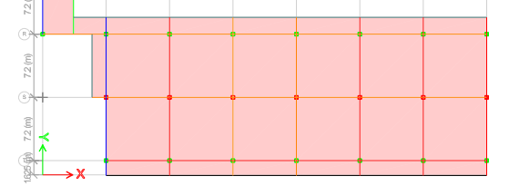
Distribución en altura |  |  |  |  |  |  |  | Distribución en planta
 |  |  |  |  |  |  |  |  |  |  | Losa en 2D.

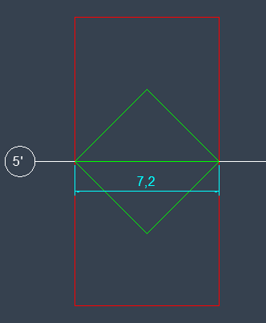
Cargas en las losas |  |  |  | Areas tributarias
Pattern | Tipo | Carga [kN/m2]
Live | N.A | 2.000
SD | Pisos y cielo | 2.400
 | Cerchas y teja | 0.210
 | Muros | 1.650

Peso propio de la viga
Seccion y concreto |  | Carga [kN/m]
b[m] | 0.3 | 2.880
h[m] | 0.4
γcte[kN/m3] | 24
 |  |  |  |  |  | Forma de carga distribuida elementos; ver "áreas tributarias"
Peso propio de la losa
Seccion y concreto |  | Carga [kN/m2]
e[m] | 0.2 | 4.800
γcte[kN/m3] | 24

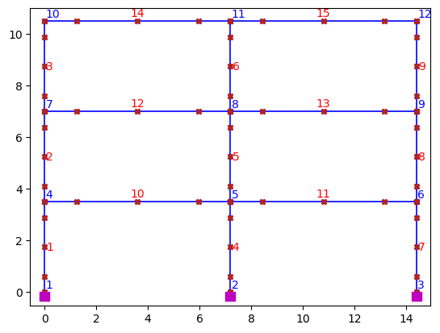

OpenSeesPy

OpenSeesPy | EJES | Area-tributaria [m] | Live [kN/m2] | SD [kN/m2] | Losa | Live [kN/m] | SD [kN/m] | Dead[kN/m]
 |  |  |  |  | DEAD [kN/m2] |  |  | Losa | Viga
14-15 | Q-P-O | 7.2 | 2.000 | 4.260 | 4.800 | 14.400 | 30.672 | 34.560 | 2.880

 | De acuerdo con ASCE 41-17, para procedimientos de análisis no lineales, se debe considerar la siguiente combinación:

 |  |  |  |  |  | Equivalencia de carga triangular a rectangular: |  |  |  | Equivalencia de carga triangular a rectangular:
$$P_{∆}=\frac{1}{2}∗L∗{qmáx}_{∆}$$
$$P_{Trap}=\frac{1}{2}∗[L+Lsup]∗{qmáx}_{Trap}$$
$$P_{∎}=Peq∗L$$
$$P_{∎}=Peq∗L$$

$$P_{∎}=P_{∆}$$
$$P_{∎}=P_{Trap}$$
$$Peq∗L=\frac{1}{2}∗L∗{qmáx}_{∆}$$
$$Peq∗L=\frac{1}{2}∗[L+Lsup]∗{qmáx}_{Trap}$$
$$Peq=\frac{1}{2}∗{qmáx}_{∆}$$
$$Peq=\frac{1}{2}∗\frac{L+Lsup}{L}∗{qmáx}_{Trap}$$
 | OpenSeesPy | C. Viva | C. Muertas
 |  | Live[kN/m] | SD+Losa[kN/m] | Viga[kN/m]
 | 14-15 | 14.400 | 65.232 | 2.880

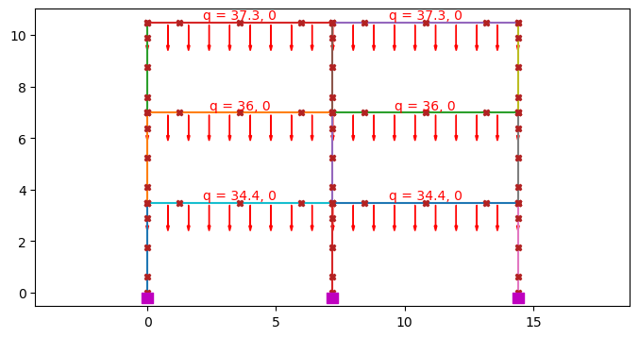
OpenSeesPy | C. Viva | C. Muertas |  | C. Rectangular Equivalente |  | ASCE 41-17. NO LINEAL |  | Valores de cargas a ingresar en OpenSeesPy. Uniformemente distribuidas
 | Live[kN/m] | SD+Losa[kN/m] | Viga[kN/m] | Live[kN/m] | Muerta [kN/m] | 1.0D+25%Live
14-15 | 7.200 | 32.616 | 2.880 | 7.200 | 35.496 | 37.30

Piso 3_Y
Distribución en altura |  |  |  |  |  |  |  | Distribución en planta |  |  | Losa en 2D.

Cargas en las losas |  |  |  | Areas tributarias
Pattern | Tipo | Carga [kN/m2]
Live | N.A | 2.000
SD | Pisos y cielo | 2.400
 | Muros | 1.510

Peso propio de la viga
Seccion y concreto |  | Carga [kN/m]
b[m] | 0.3 | 2.880
h[m] | 0.4
γcte[kN/m3] | 24

Peso propio de la losa
Seccion y concreto |  | Carga [kN/m2] |  |  |  | Forma de carga distribuida elementos; ver "áreas tributarias"
e[m] | 0.2 | 4.800
γcte[kN/m3] | 24

OpenSeesPy | EJES | Area-tributaria [m] | Live [kN/m2] | SD [kN/m2] | Losa | Live [kN/m] | SD [kN/m] | Dead[kN/m]
 |  |  |  |  | DEAD [kN/m2] |  |  | Losa | Viga
12-13 | Q-P-O | 7.2 | 2.000 | 3.910 | 4.800 | 14.400 | 28.152 | 34.560 | 2.880

 | De acuerdo con ASCE 41-17, para procedimientos de análisis no lineales, se debe considerar la siguiente combinación:

 |  |  |  |  |  | Equivalencia de carga triangular a rectangular: |  |  |  | Equivalencia de carga triangular a rectangular:
$$P_{∆}=\frac{1}{2}∗L∗{qmáx}_{∆}$$
$$P_{Trap}=\frac{1}{2}∗[L+Lsup]∗{qmáx}_{Trap}$$
$$P_{∎}=Peq∗L$$
$$P_{∎}=Peq∗L$$

$$P_{∎}=P_{∆}$$
$$P_{∎}=P_{Trap}$$
$$Peq∗L=\frac{1}{2}∗L∗{qmáx}_{∆}$$
$$Peq∗L=\frac{1}{2}∗[L+Lsup]∗{qmáx}_{Trap}$$
$$Peq=\frac{1}{2}∗{qmáx}_{∆}$$
$$Peq=\frac{1}{2}∗\frac{L+Lsup}{L}∗{qmáx}_{Trap}$$
 | OpenSeesPy | C. Viva | C. Muertas
 |  | Live[kN/m] | SD+Losa[kN/m] | Viga[kN/m]
 | 12-13 | 14.400 | 62.712 | 2.880

OpenSeesPy | C. Viva | C. Muertas |  | C. Rectangular Equivalente |  | ASCE 41-17. NO LINEAL |  | Valores de cargas a ingresar en OpenSeesPy. Uniformemente distribuidas
 | Live[kN/m] | SD+Losa[kN/m] | Viga[kN/m] | Live[kN/m] | Muerta [kN/m] | 1.0D+25%Live
12-13 | 7.200 | 31.356 | 2.880 | 7.200 | 34.236 | 36.04

Piso 2_Y
Distribución en altura |  |  |  |  |  |  |  | Distribución en planta |  |  | Losa en 2D.

Cargas en las losas |  |  |  | Areas tributarias
Pattern | Tipo | Carga [kN/m2]
Live | N.A | 2.000
SD | Pisos y cielo | 1.730
 | Muros | 1.730

Peso propio de la viga
Seccion y concreto |  | Carga [kN/m]
b[m] | 0.3 | 2.880
h[m] | 0.4
γcte[kN/m3] | 24

Peso propio de la losa
Seccion y concreto |  | Carga [kN/m2] |  |  |  | Forma de carga distribuida elementos; ver "áreas tributarias"
e[m] | 0.2 | 4.800
γcte[kN/m3] | 24

OpenSeesPy | EJES | Area-tributaria [m] | Live [kN/m2] | SD [kN/m2] | Losa | Live [kN/m] | SD [kN/m] | Dead[kN/m]
 |  |  |  |  | DEAD [kN/m2] |  |  | Losa | Viga
10-11 | Q-P-O | 7.2 | 2.000 | 3.460 | 4.800 | 14.400 | 24.912 | 34.560 | 2.880

 | De acuerdo con ASCE 41-17, para procedimientos de análisis no lineales, se debe considerar la siguiente combinación:

 |  |  |  |  |  | Equivalencia de carga triangular a rectangular: |  |  |  | Equivalencia de carga triangular a rectangular:
$$P_{∆}=\frac{1}{2}∗L∗{qmáx}_{∆}$$
$$P_{Trap}=\frac{1}{2}∗[L+Lsup]∗{qmáx}_{Trap}$$
$$P_{∎}=Peq∗L$$
$$P_{∎}=Peq∗L$$

$$P_{∎}=P_{∆}$$
$$P_{∎}=P_{Trap}$$
$$Peq∗L=\frac{1}{2}∗L∗{qmáx}_{∆}$$
$$Peq∗L=\frac{1}{2}∗[L+Lsup]∗{qmáx}_{Trap}$$
$$Peq=\frac{1}{2}∗{qmáx}_{∆}$$
$$Peq=\frac{1}{2}∗\frac{L+Lsup}{L}∗{qmáx}_{Trap}$$
 |  | C. Viva | C. Muertas
 | Elemento | Live[kN/m] | SD+Losa[kN/m] | Viga[kN/m]
 | 10-11 | 14.400 | 59.472 | 2.880

OpenSeesPy | C. Viva | C. Muertas |  | C. Rectangular Equivalente |  | ASCE 41-17. NO LINEAL |  | Valores de cargas a ingresar en OpenSeesPy. Uniformemente distribuidas
 | Live[kN/m] | SD+Losa[kN/m] | Viga[kN/m] | Live[kN/m] | Muerta [kN/m] | 1.0D+25%Live
10-11 | 7.200 | 29.736 | 2.880 | 7.200 | 32.616 | 34.42

